Накладная-№3
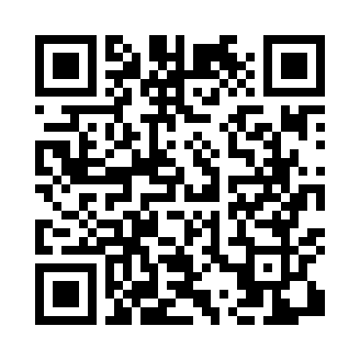
Номер товарно-транспортной накладной: |  |  | Торговый представитель: Amriyev Muhammad
Поставщик: Toshkent falcon fly 2 |  |  | Телефон торгового представителя: +998972880505
Дата отгрузки: 10.10.2025 |  |  | Контрагент: Dona zakass
Дата консигнации: |  |  | Адрес:
Доставщик: |  |  | Телефон:
Телефон доставщика:
Время заказа: 10.10.2025 16:40:30
№ | Штрих-код | Название товаров (работ,услуг) | Количество | Количество в кейсе | Цена | Сумма
 |  |  | 60 |  |  | 168
1 | 6941501570262 | Пластмасса ликоб 25 sm DB-59-19 | 30 | 30 шт. | 2.70 | 81
2 | 6915641812148 | Пластмасса ликоб 36x18x2.5 см DB-59-30 | 30 | 30 шт. | 2.90 | 87
Итого: 168$|->UZS: 2,100,000.00

